summary
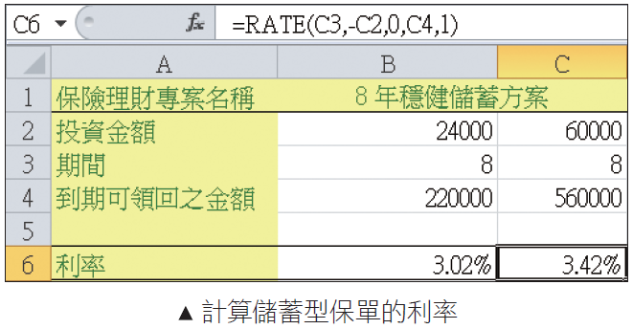
保險方案評估
o利用 RATE 函數計算保險投資方案的利率
o利用 NPV 函數計算投資現值

nRATE 函數可以幫我們計算借了一筆錢，在固定期數、每期要償還固定金額下，算出其利率為何。
NRATE 函數的格式為：
nNper 為付款的總期數。
nPmt 為各期所應給付的固定金額。
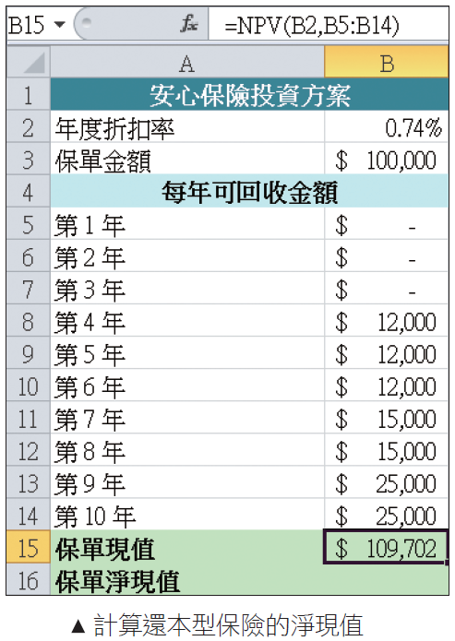
nPv 為未來各期年金現值的總合。
nFv 為最後一次付款後，所能獲得的現金餘額。
nType 為一邏輯值，當為 1 時，代表每期期初付款；當為 0 時，代表每期期末付款。

nNper：付款的總期數
nPmt：各期給付的固定金額，由於是付出金額，記得在金額前需輸入負號 "-"
nPv：年金淨現值，若不填則以 0 代替
nFv：最後一次付款後，所能獲得的現金餘額，若不填則以 0 代替
nType：為邏輯值，判斷付款日為期初或期末當 Type 為 1 時，代表每期期初付款；為 0 時，代表每期期末付款。若不填則以 0 代替
nGuess：對於利率的猜測。若省略此項，預設會假設為 10% 反覆運算進行求解

oNPV 函數是透過現金的年度折扣率 (一般以通貨膨脹率或貼現率來計算) 和未來各期所回收金額，計算出該方案的現值
oNPV 的格式為：
nRate：現金的年度折扣率，就是將未來各期現金折算成現值時所用的利率
nValue1，Value2...：依序表示未來各期現金流量，最多可至 29 筆。要注意的是，每一期的間距必須相同

